Thiết kế CSDL
ĐỀ TÀI: Xây dựng ứng dụng cho bài toán quản lý nhà sách trí tuệ |  |  |  |  |  | [42]
1 | Sinh viên thực hiện | Nguyễn Thị Trà Mi |  | Bắt đầu | 2025-02-15
2 | Mã số | 2210900041 |  | Kết thúc | 2025-02-19
3 | Khóa | K22CNT3
4 | Giảng viên hướng dẫn | Ths. Trịnh Văn Chung

Tên CDSL: NguyenThiTraMi_Bookshop_2025
Các bảng của cơ sở dữ liệu |  |  | Tổng : 11 bảng

1 | Bảng Nttm_Sach (Sách)
 | Tên cột (Field) | Kiểu dữ liệu (Data Byte) | Null | Ràng buộc (Contraint) | Mô tả (Content)
 | MaSach | Nvarchar(10) | Yes | Primary key | Mã sách
 | TenSach | Nvarchar(250) | No |  | Tên sách
 | TacGia | Nvarchar(250) | No |  | Tác Giả
 | MaTheLoai | Nvarchar(10) | No | Khóa ngoại, tham chiếu bảng Nttm_TheLoai | Mã Thể Loại
 | MaNXB | Nvarchar(10) | No | Khóa ngoại, tham chiếu bảng Nttm_NXB | Mã Nhà Xuất Bản
 | DonGiaNhap | Money | No |  | Đơn Giá Nhập
 | DonGiaBan | Money | No |  | Đơn Giá Bán
 | SoLuong | Int | No |  | Số lượng
 | SoTrang | Int | No |  | Số Trang
 | TrongLuong | Nvarchar(50) | No |  | Trọng Lượng
 | Anh | Image | No |  | Ảnh

2 | Bảng Nttm_TheLoai (Thể loại)
 | Tên cột (Field) | Kiểu dữ liệu (Data Byte) | Null | Ràng buộc (Contraint) | Mô tả (Content)
 | MaTheLoai | Nvarchar(10) | Yes | Primary key | Mã Thể Loại
 | TenTheLoai | Nvarchar(250) | No |  | Tên Thể Loại

3 | Bảng Nttm_NXB (Nhà xuất bản)
 | Tên cột (Field) | Kiểu dữ liệu (Data Byte) | Null | Ràng buộc (Contraint) | Mô tả (Content)
 | MaNXB | Nvarchar(10) | Yes | Primary key | Mã Thể Loại
 | TenNXB | Nvarchar(250) | No |  | Tên Nhà Xuất Bản

4 | Bảng Nttm_HoaDonBan (Hóa Đơn Bán)
 | Tên cột (Field) | Kiểu dữ liệu (Data Byte) | Null | Ràng buộc (Contraint) | Mô tả (Content)
 | SoHDB | Nvarchar(10) | Yes | Primary key | Số Hóa Đơn Bán
 | MaNV | Nvarchar(10) | No | Khóa ngoại, tham chiếu bảng Nttm_NhanVien | Tên Nhà Xuất Bản
 | NgayBan | DateTime | No |  | Ngày Bán
 | MaKH | Nvarchar(10) | No | Khóa ngoại, tham chiếu bảng Nttm_KhachHang | Mã Khách Hàng

5 | Bảng Nttm_CTHoaDonBan (Chi tiết Hóa Đơn Bán)
 | Tên cột (Field) | Kiểu dữ liệu (Data Byte) | Null | Ràng buộc (Contraint) | Mô tả (Content)
 | SoHDB | Nvarchar(10) | Yes | Primary key | Số Hóa Đơn Bán
 | MaSach | Nvarchar(10) | No | Khóa ngoại, tham chiếu bảng Nttm_Sach | Mã Sách
 | SLBan | Int | No |  | Số Lượng Bán
 | KhuyenMai | Nvarchar(100) | No |  | Khuyến Mại

6 | Bảng Nttm_HoaDonNhap (Hóa Đơn Nhập)
 | Tên cột (Field) | Kiểu dữ liệu (Data Byte) | Null | Ràng buộc (Contraint) | Mô tả (Content)
 | SoHDN | Nvarchar(10) | Yes | Primary key | Số Hóa Đơn Nhập
 | MaNV | Nvarchar(10) | No | Khóa ngoại, tham chiếu bảng Nttm_NhanVien | Mã Nhân Viên
 | NgayNhap | Int | No |  | Ngày Nhập
 | MaNCC | Nvarchar(100) | No | Khóa ngoại, tham chiếu bảng Nttm_NhaCungCap | Mã Nhà Cung Cấp

7 | Bảng Nttm_CTHoaDonNhap (Chi Tiết Hóa Đơn Nhập)
 | Tên cột (Field) | Kiểu dữ liệu (Data Byte) | Null | Ràng buộc (Contraint) | Mô tả (Content)
 | SoHDN | Nvarchar(10) | Yes | Primary key | Số Hóa Đơn Nhập
 | MaSach | Nvarchar(10) | No | Khóa ngoại, tham chiếu bảng Nttm_NhanVien | Mã Sách
 | SLNhap | Int | No |  | Số Lượng Nhập
 | KhuyenMai | Nvarchar(100) | No | Khóa ngoại, tham chiếu bảng Nttm_NhaCungCap | Khuyến Mãi

8 | Bảng Nttm_NCC (Nhà cung cấp)
 | Tên cột (Field) | Kiểu dữ liệu (Data Byte) | Null | Ràng buộc (Contraint) | Mô tả (Content)
 | MaNCC | Nvarchar(10) | Yes | Primary key | Mã Nhà Cung Cấp
 | TenNCC | Nvarchar(250) | No |  | Tên Nhà Cung Cấp

9 | Bảng Nttm_NhanVien (Nhân Viên)
 | Tên cột (Field) | Kiểu dữ liệu (Data Byte) | Null | Ràng buộc (Contraint) | Mô tả (Content)
 | MaNV | Nvarchar(10) | Yes | Primary key | Mã Nhân Viên
 | HoNV | Nvarchar(250) | No |  | Họ Nhân Viên
 | TenNV | Nvarchar(250) | No |  | Tên Nhân Viên
 | GioiTinh | Nvarchar(3) | No |  | Giới Tính
 | NgaySinh | Nvarchar(250) | No |  | Ngày Sinh
 | DiaChi | Nvarchar(250) | No |  | Địa Chỉ
 | DienThoai | Nvarchar(10) | No |  | Điện Thoại
 | Email | Nvarchar(250) | No |  | Tài khoản
 | Password | Nvarchar(250) | No |  | Mật Khẩu
 | Image | Nvarchar(500) | No |  | Ảnh Nhân Viên

10 | Bảng Nttm_KhachHang (Khách Hàng)
 | Tên cột (Field) | Kiểu dữ liệu (Data Byte) | Null | Ràng buộc (Contraint) | Mô tả (Content)
 | MaKH | Nvarchar(10) | Yes | Primary key | Mã Khách Hàng
 | TenKH | Nvarchar(250) | No |  | Tên Khách Hàng
 | GioiTinh | Nvarchar(3) | No |  | Giới Tính
 | DiaChi | Nvarchar(250) | No |  | Địa Chỉ
 | DienThoai | Nvarchar(10) | No |  | Điện Thoại
 | Email | Nvarchar(250) | No |  | Tài khoản
 | Password | Nvarchar(250) | No |  | Mật Khẩu
 | Image | Nvarchar(500) | No |  | Ảnh Khách Hàng

11 | Bảng Nttm_Admin (Quản Trị Viên)
 | Tên cột (Field) | Kiểu dữ liệu (Data Byte) | Null | Ràng buộc (Contraint) | Mô tả (Content)
 | User | Nvarchar(10) | Yes | Primary key | Tài Khoản
 | Password | Nvarchar(250) | No |  | Mật Khẩu

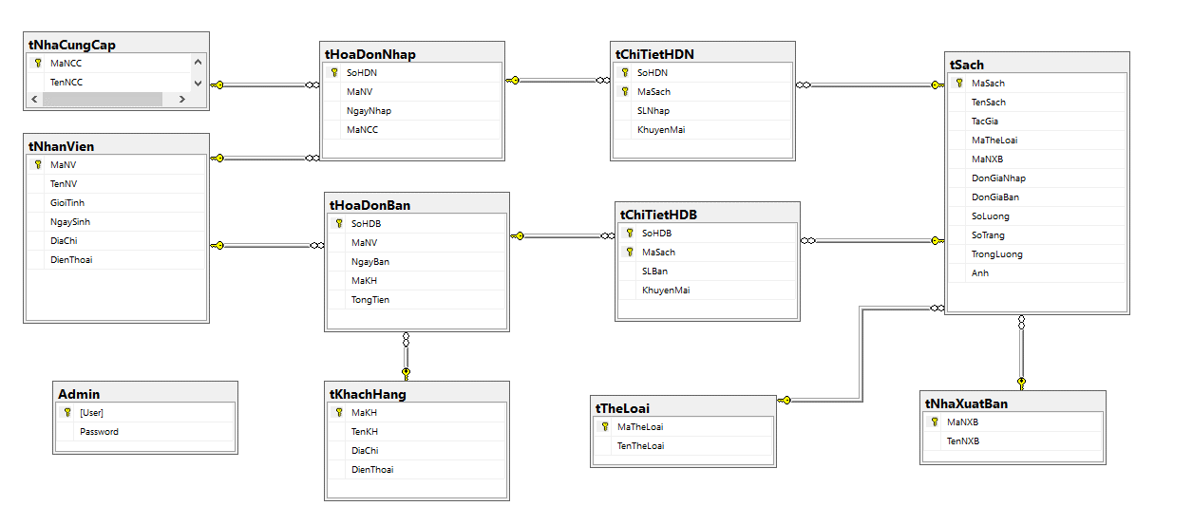
Mô hình quan hệ bảng

